圖表索引
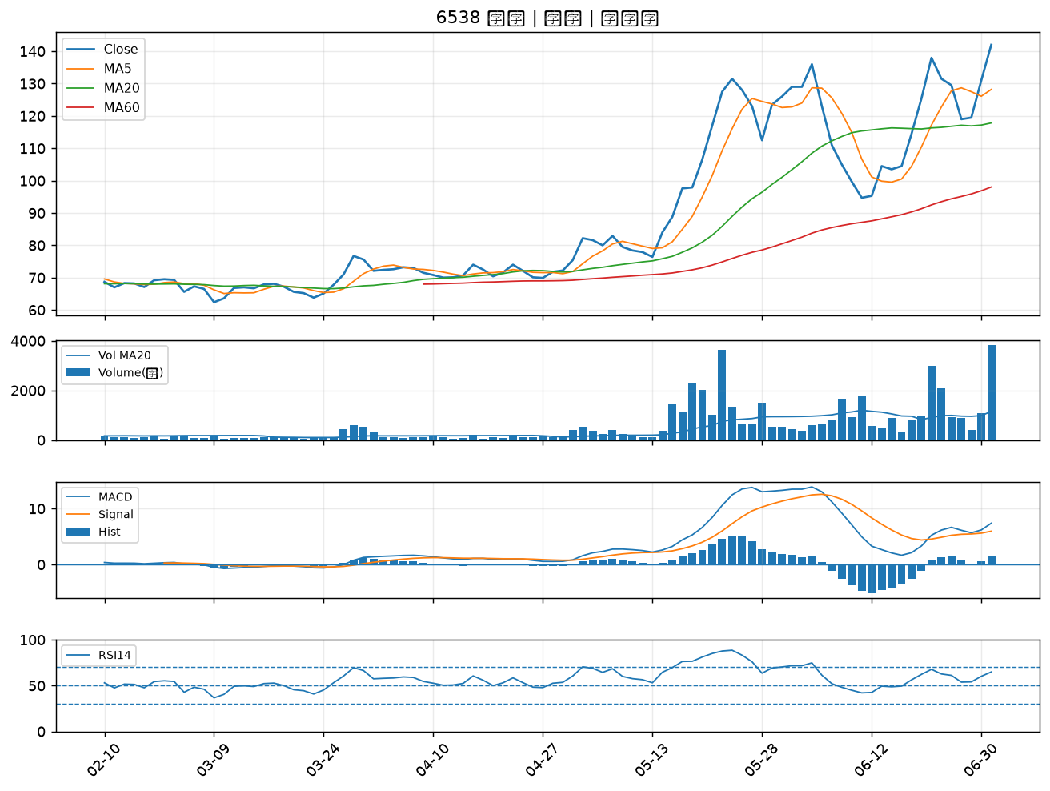
股票代號 | 股票名稱 | 市場 | 買進觀察分級 | 主力突破分數 | 圖表路徑
4541 | 晟田 | 上櫃 | A級 | 7 | output/charts/20260701/4541_晟田.png
4105 | 東洋 | 上櫃 | A級 | 7 | output/charts/20260701/4105_東洋.png
6271 | 同欣電 | 上市 | A級 | 5 | output/charts/20260701/6271_同欣電.png
5371 | 中光電 | 上櫃 | A級 | 5 | output/charts/20260701/5371_中光電.png
2892 | 第一金 | 上市 | A級 | 4 | output/charts/20260701/2892_第一金.png
6259 | 百徽 | 上櫃 | A級 | 4 | output/charts/20260701/6259_百徽.png
1314 | 中石化 | 上市 | A級 | 4 | output/charts/20260701/1314_中石化.png
3346 | 麗清 | 上市 | A級 | 4 | output/charts/20260701/3346_麗清.png
3227 | 原相 | 上櫃 | A級 | 4 | output/charts/20260701/3227_原相.png
6719 | 力智 | 上市 | A級 | 3 | output/charts/20260701/6719_力智.png
2645 | 長榮航太 | 上市 | B級 | 7 | output/charts/20260701/2645_長榮航太.png
1709 | 和益 | 上市 | B級 | 6 | output/charts/20260701/1709_和益.png
3594 | 磐儀 | 上櫃 | B級 | 6 | output/charts/20260701/3594_磐儀.png
8222 | 寶一 | 上市 | B級 | 6 | output/charts/20260701/8222_寶一.png
6753 | 龍德造船 | 上市 | B級 | 5 | output/charts/20260701/6753_龍德造船.png
6173 | 信昌電 | 上櫃 | B級 | 5 | output/charts/20260701/6173_信昌電.png
5314 | 世紀* | 上櫃 | B級 | 5 | output/charts/20260701/5314_世紀*.png
3031 | 佰鴻 | 上市 | B級 | 4 | output/charts/20260701/3031_佰鴻.png
2630 | 亞航 | 上市 | B級 | 4 | output/charts/20260701/2630_亞航.png
5443 | 均豪 | 上櫃 | B級 | 4 | output/charts/20260701/5443_均豪.png
4532 | 瑞智 | 上市 | B級 | 4 | output/charts/20260701/4532_瑞智.png
2208 | 台船 | 上市 | B級 | 4 | output/charts/20260701/2208_台船.png
2363 | 矽統 | 上市 | B級 | 3 | output/charts/20260701/2363_矽統.png
8182 | 加高 | 上櫃 | B級 | 3 | output/charts/20260701/8182_加高.png
6909 | 創控 | 上市 | B級 | 3 | output/charts/20260701/6909_創控.png
6409 | 旭隼 | 上市 | B級 | 3 | output/charts/20260701/6409_旭隼.png
2801 | 彰銀 | 上市 | B級 | 3 | output/charts/20260701/2801_彰銀.png
2890 | 永豐金 | 上市 | B級 | 3 | output/charts/20260701/2890_永豐金.png
2484 | 希華 | 上市 | B級 | 3 | output/charts/20260701/2484_希華.png
6538 | 倉和 | 上櫃 | B級 | 3 | output/charts/20260701/6538_倉和.png

4541 晟田｜A級
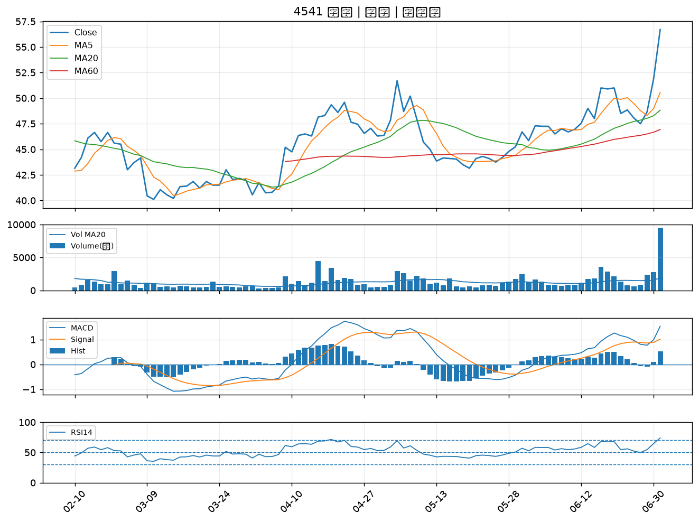

4105 東洋｜A級
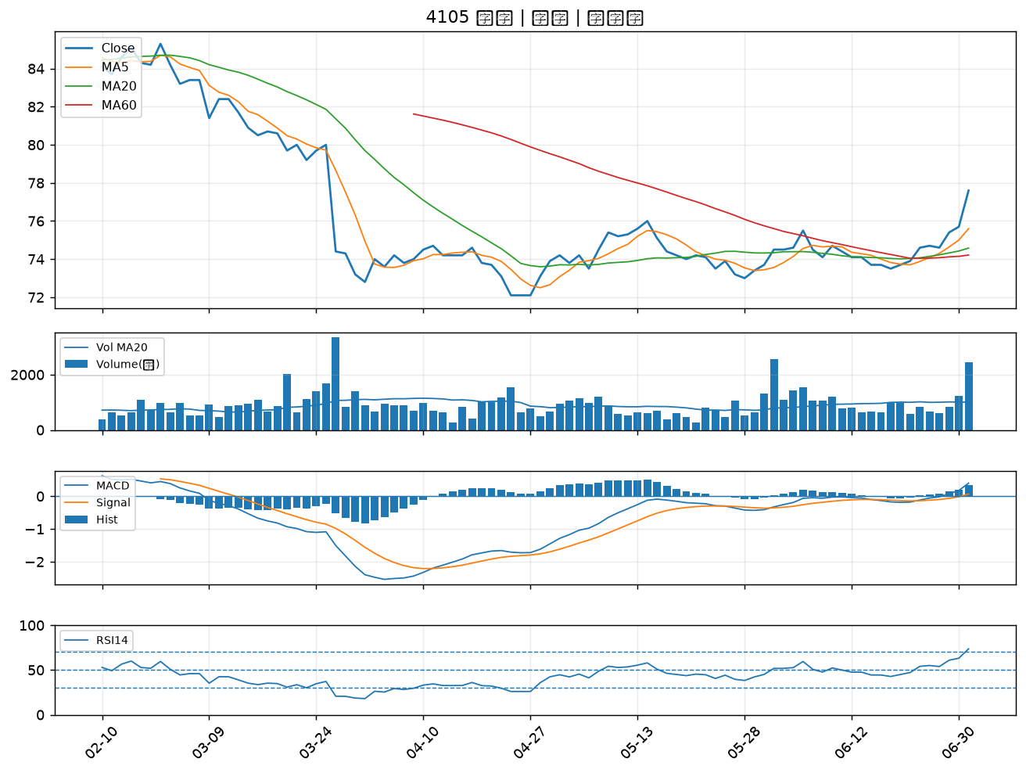

6271 同欣電｜A級
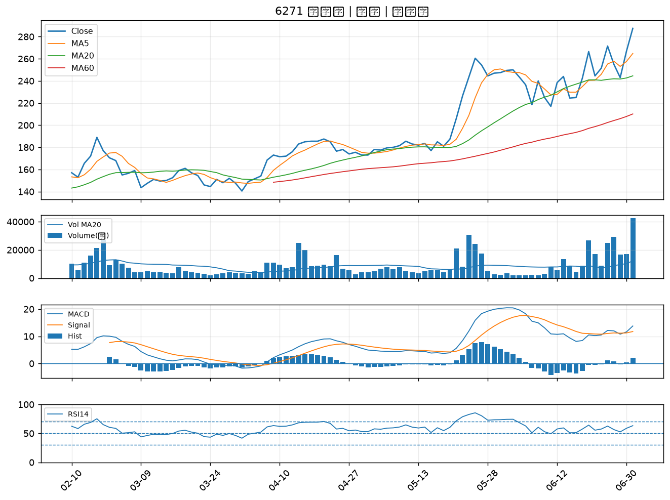

5371 中光電｜A級
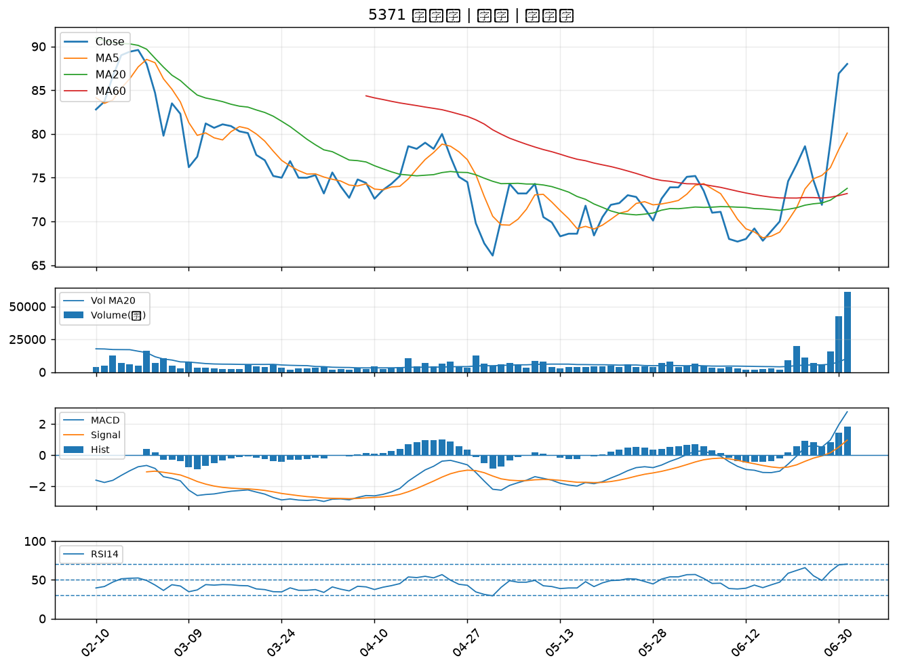

2892 第一金｜A級
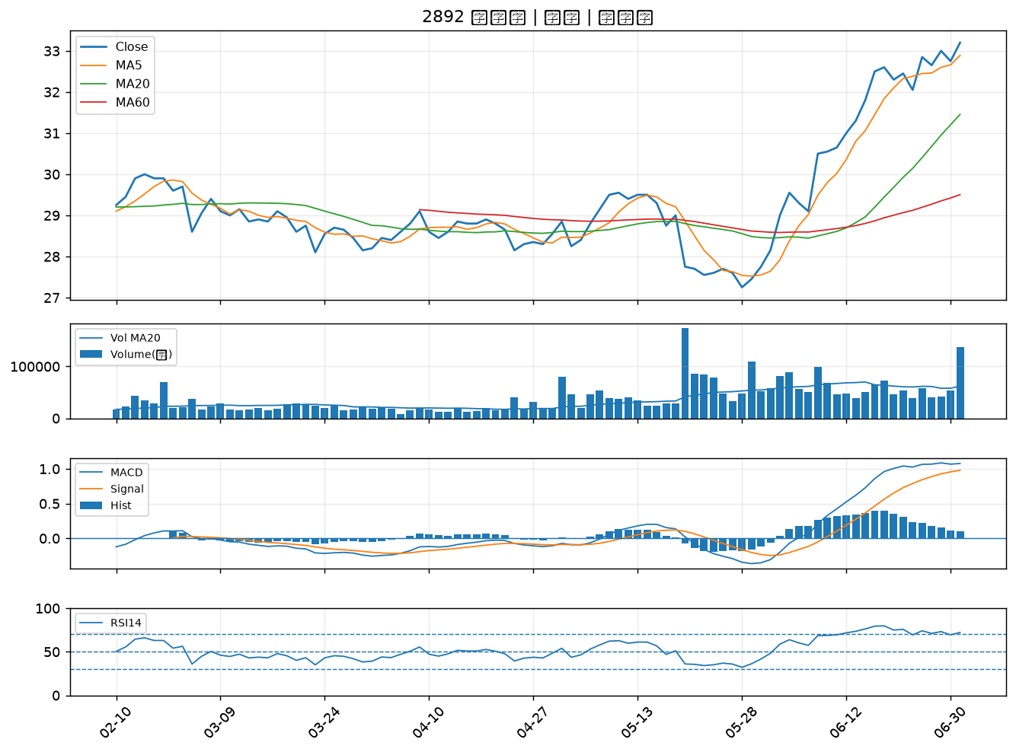

6259 百徽｜A級
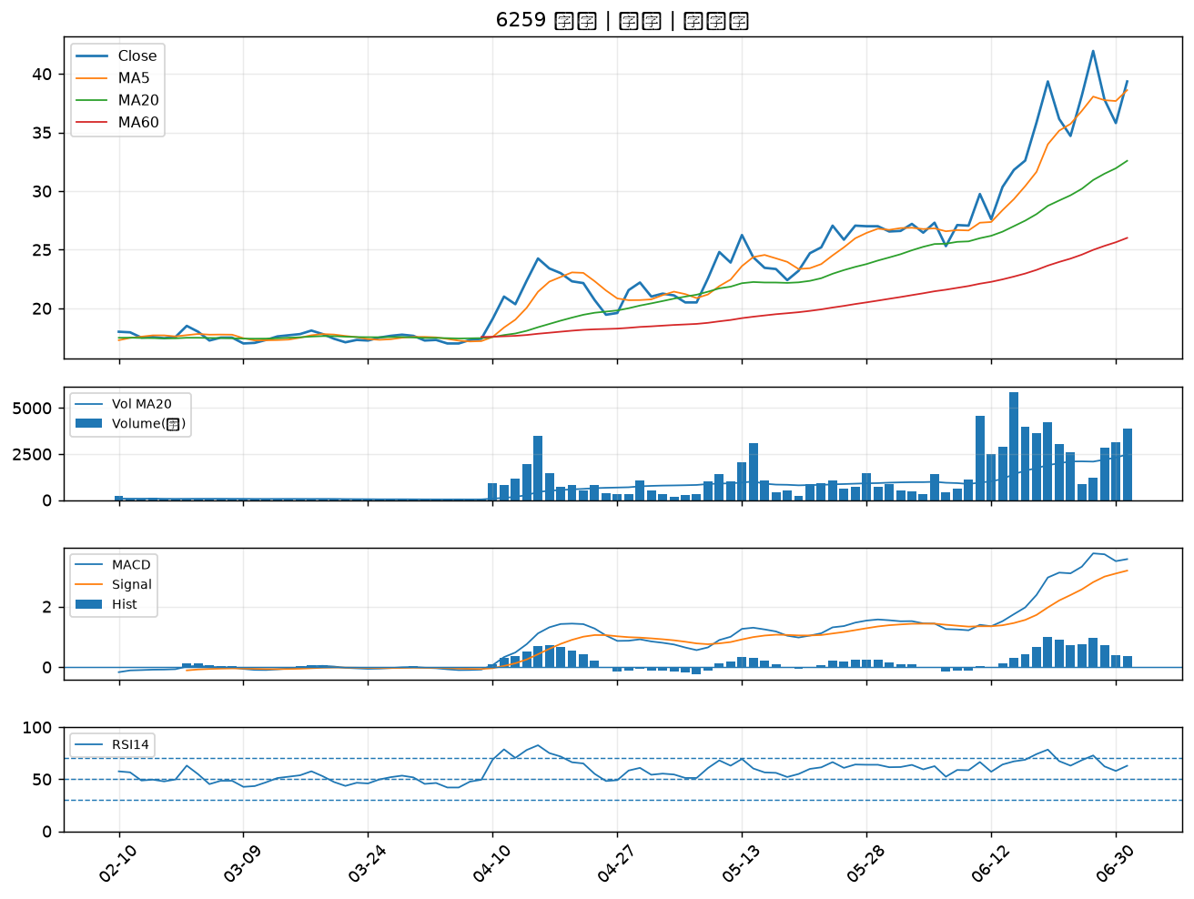

1314 中石化｜A級
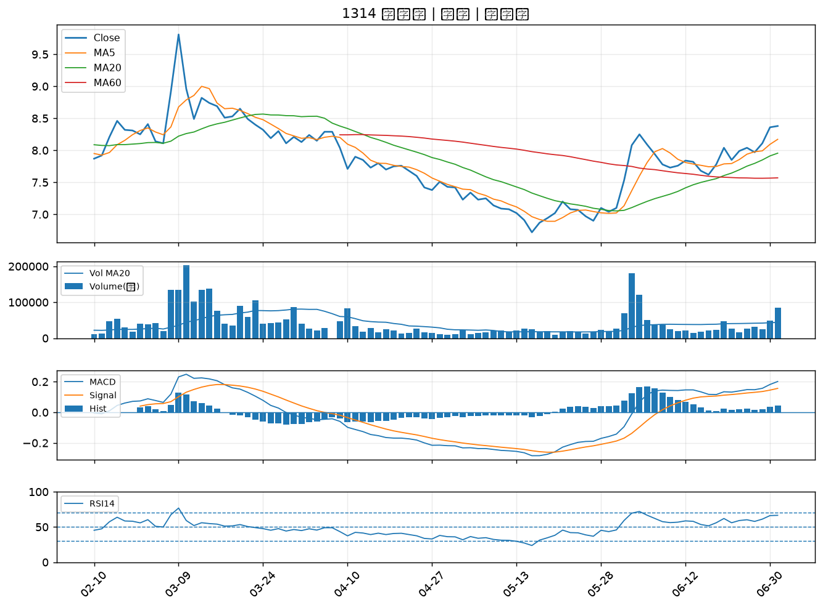

3346 麗清｜A級
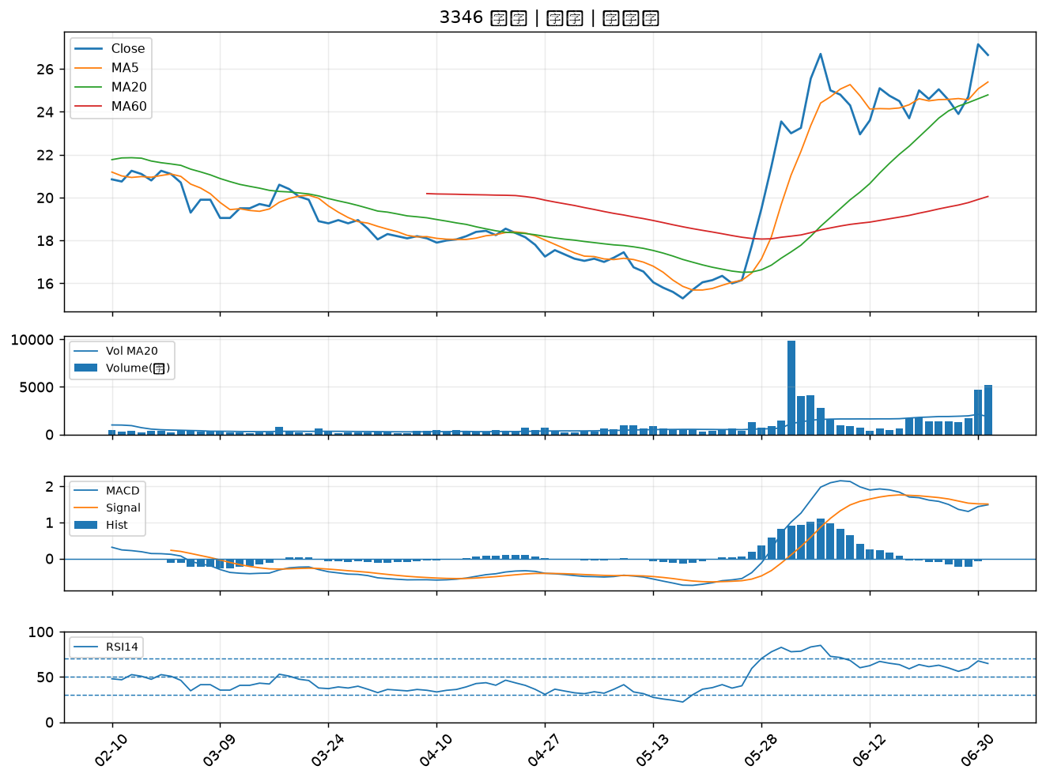

3227 原相｜A級
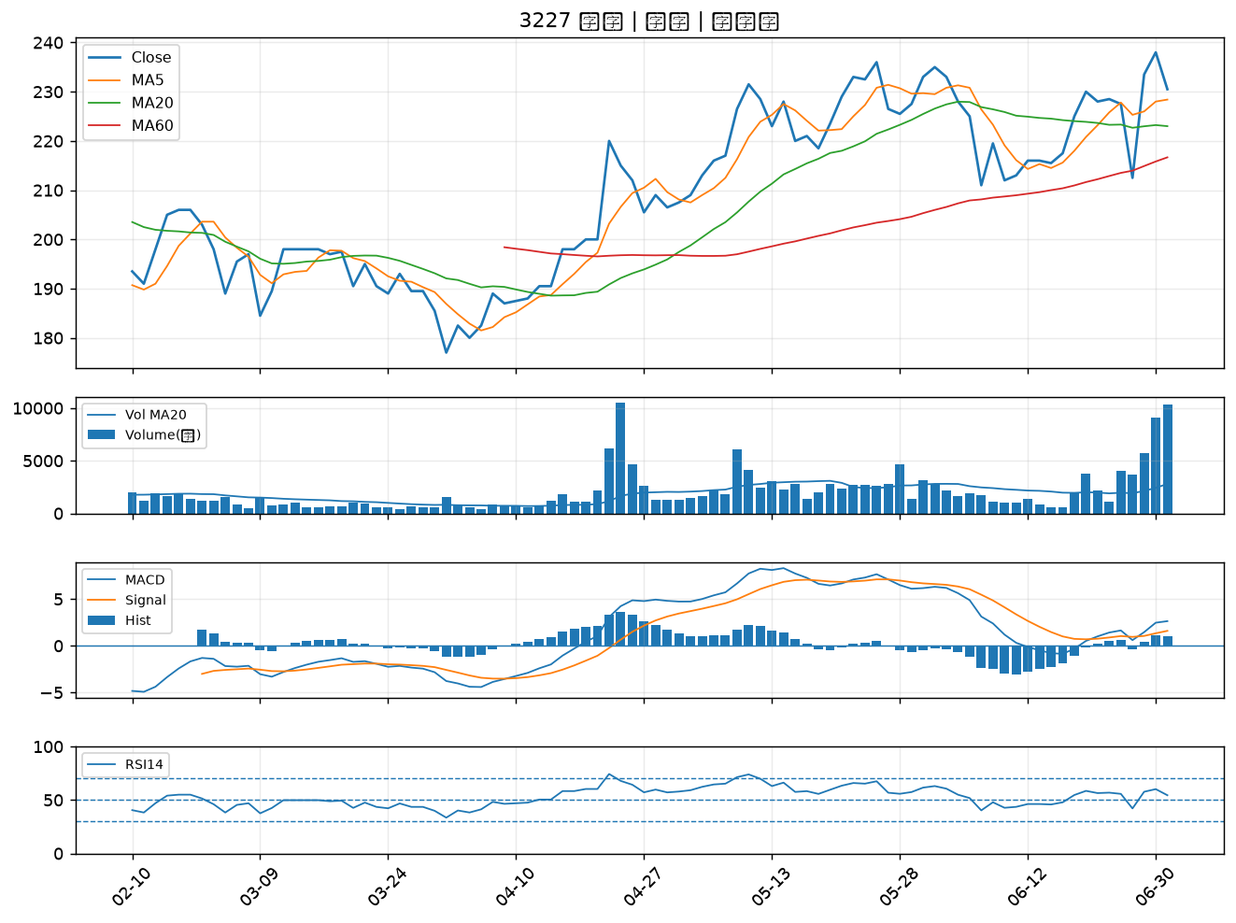

6719 力智｜A級
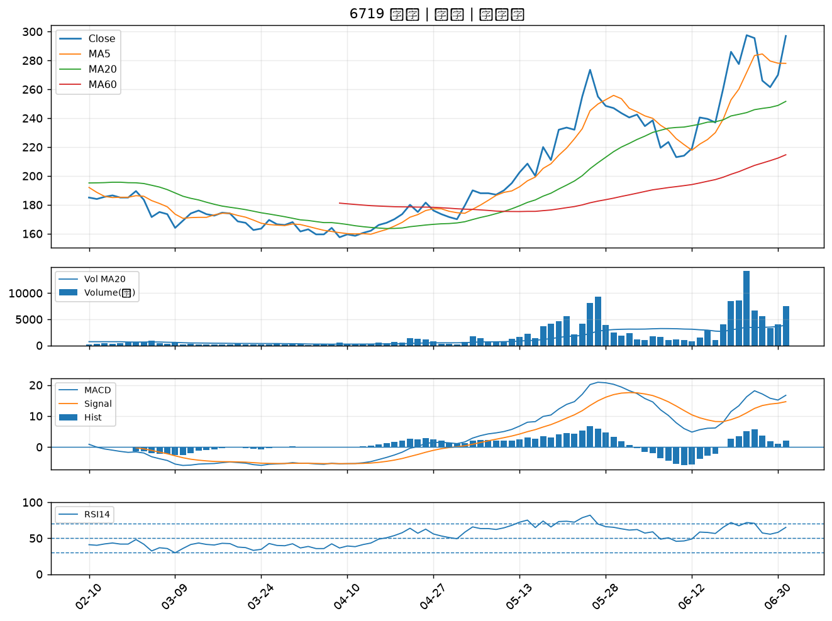

2645 長榮航太｜B級
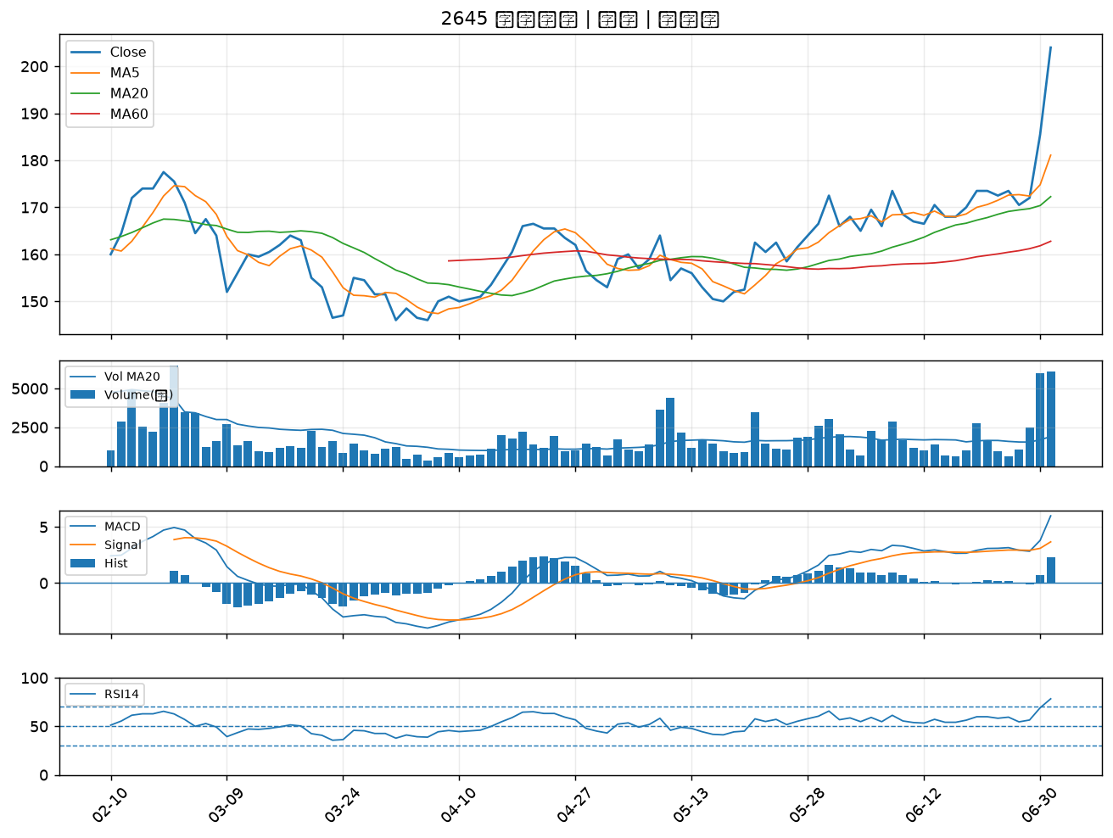

1709 和益｜B級
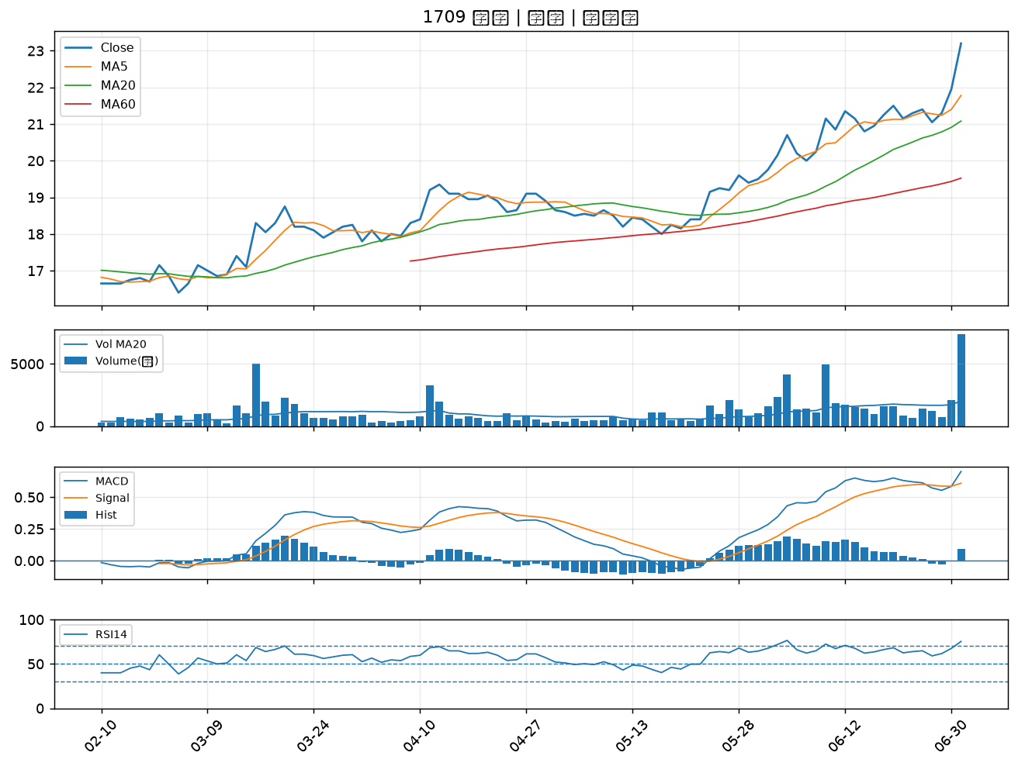

3594 磐儀｜B級
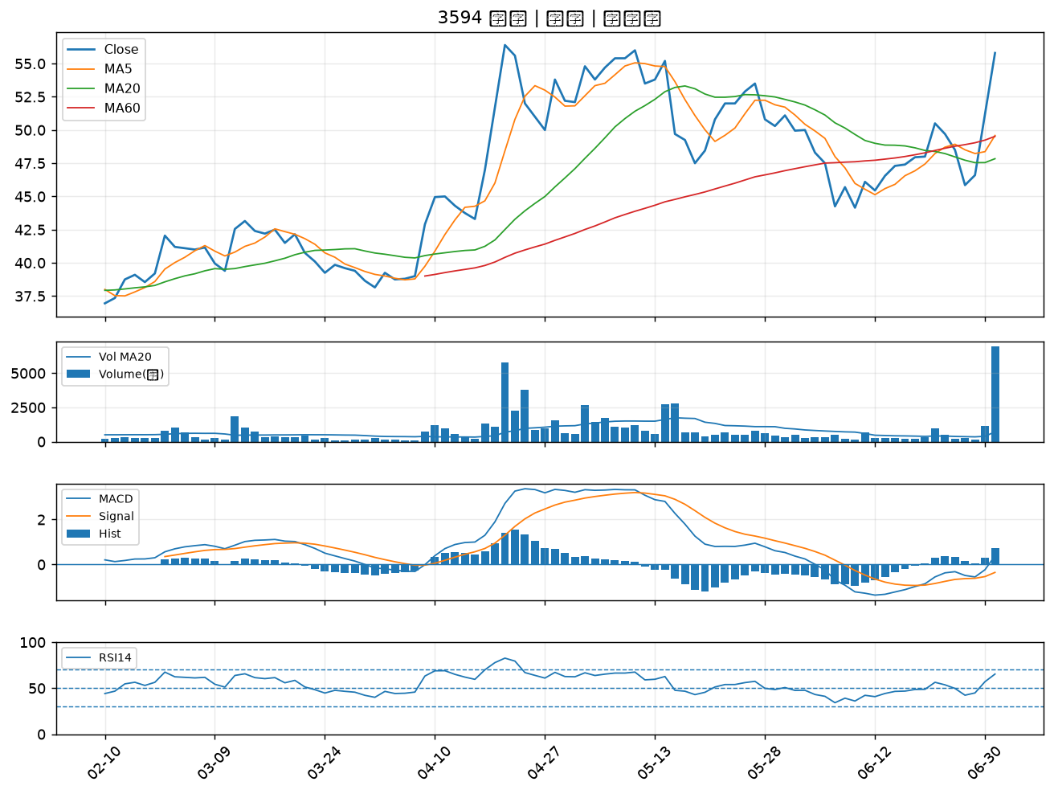

8222 寶一｜B級
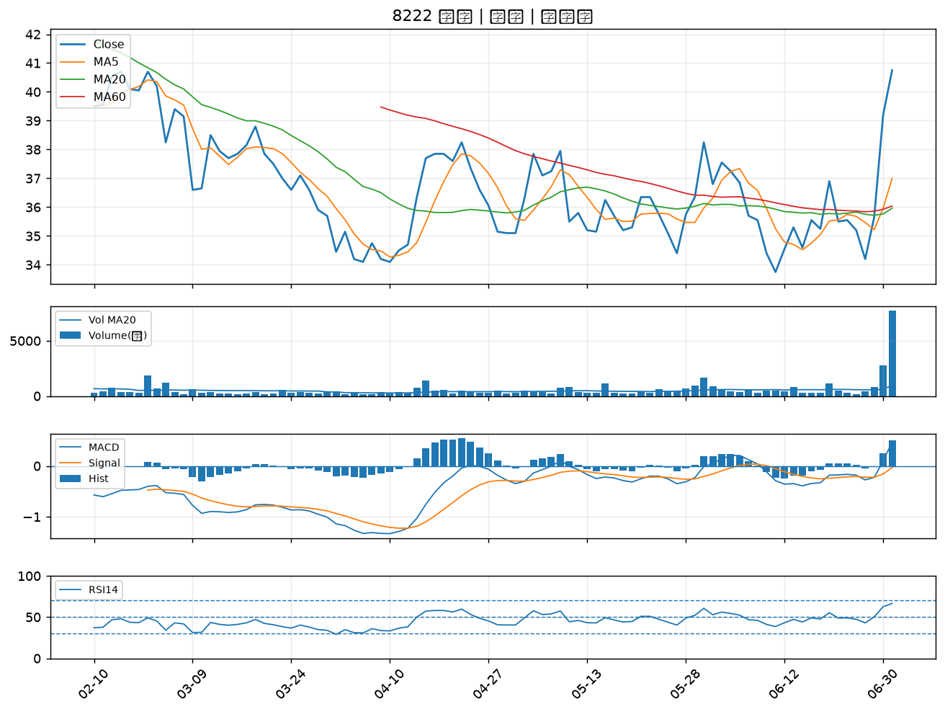

6753 龍德造船｜B級
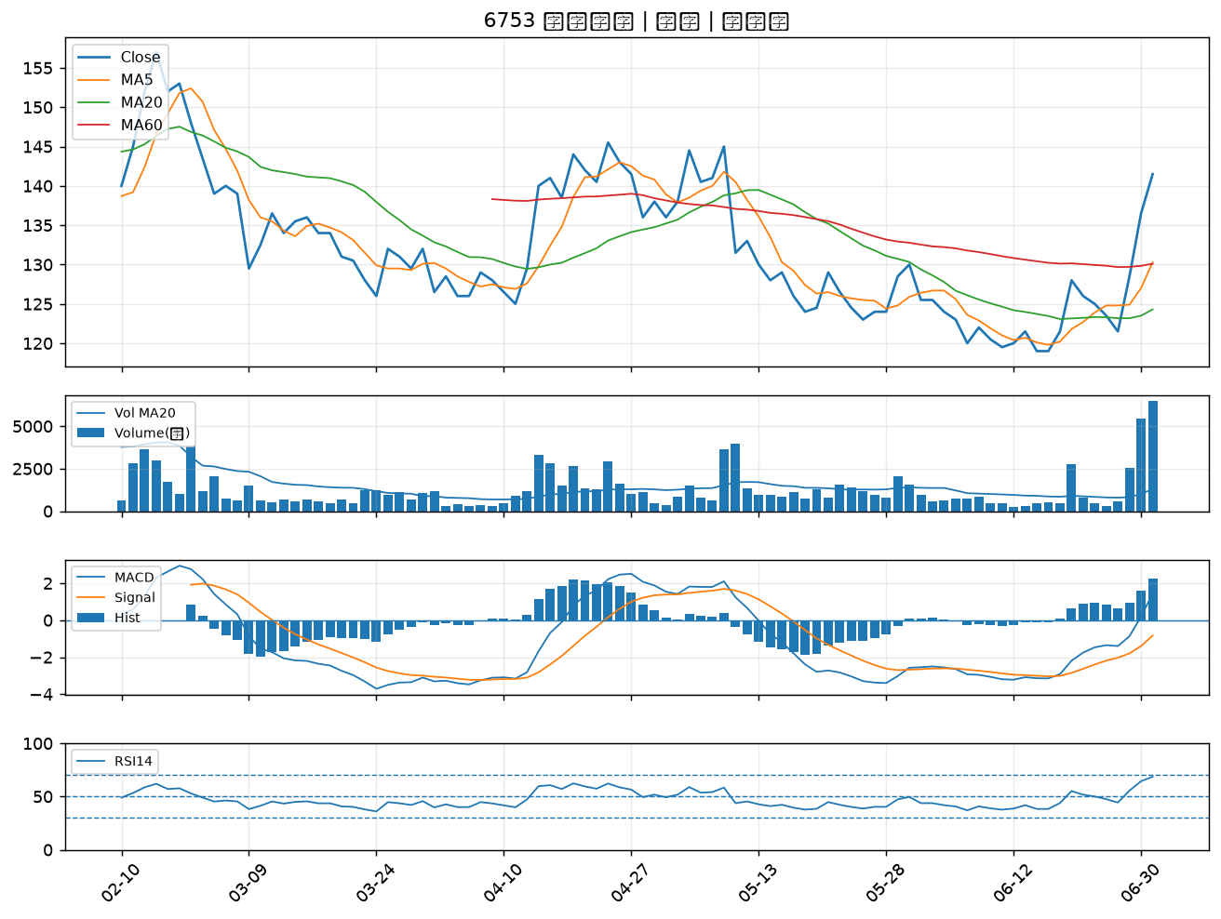

6173 信昌電｜B級
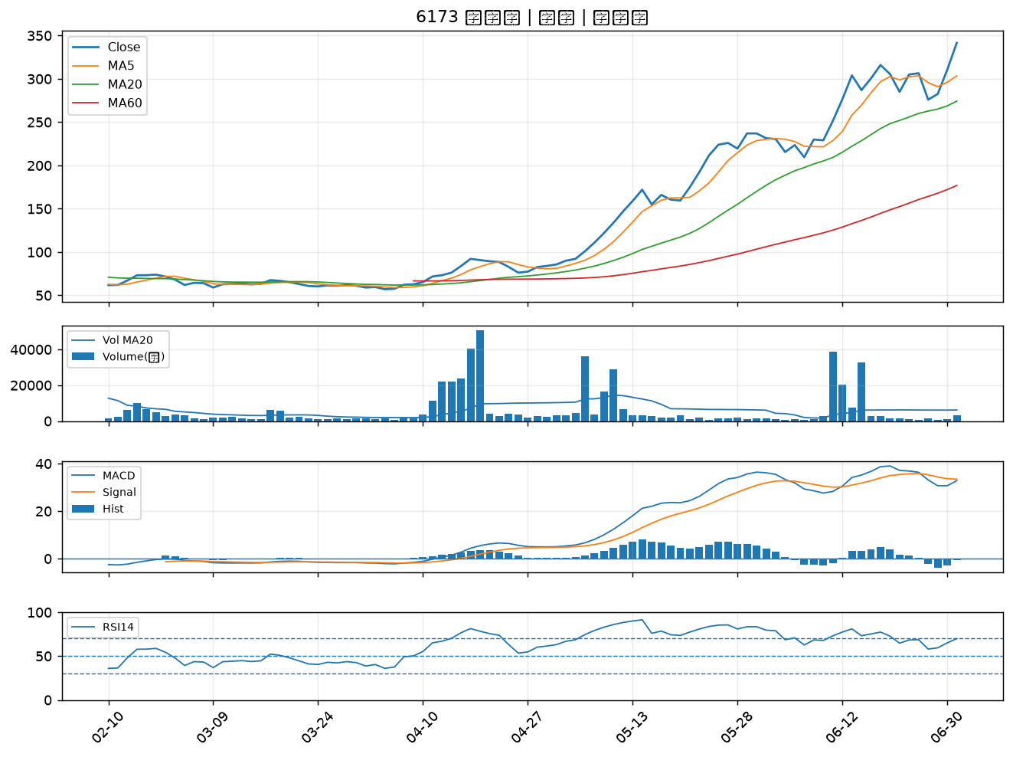

5314 世紀*｜B級
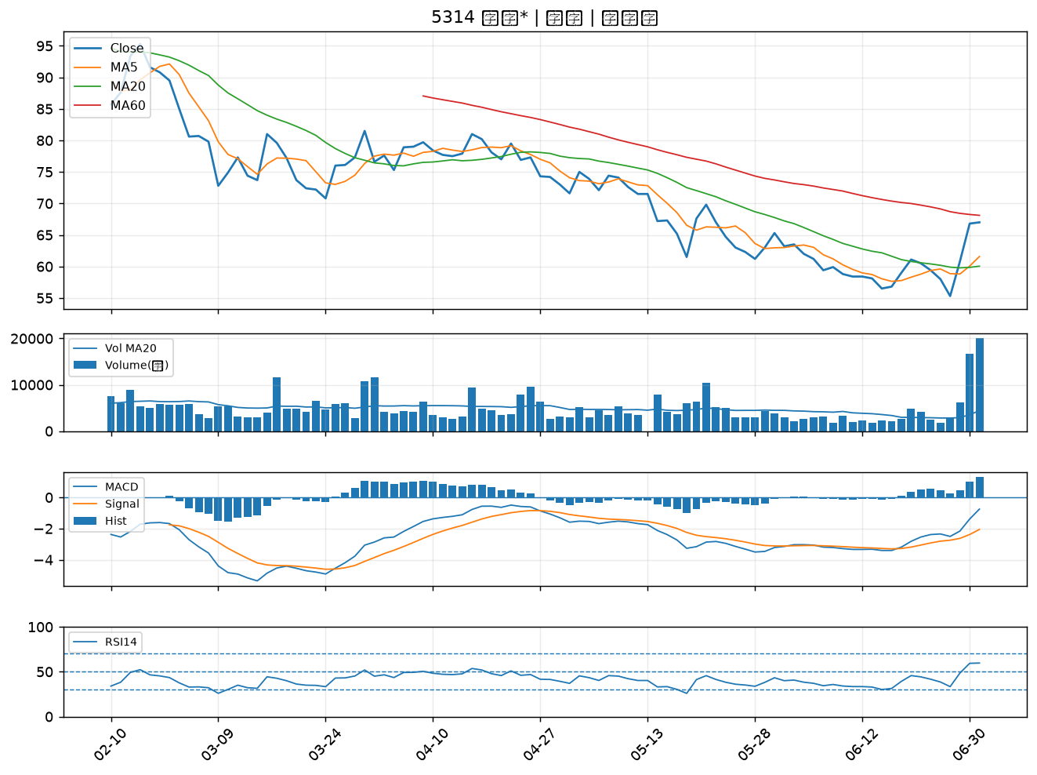

3031 佰鴻｜B級
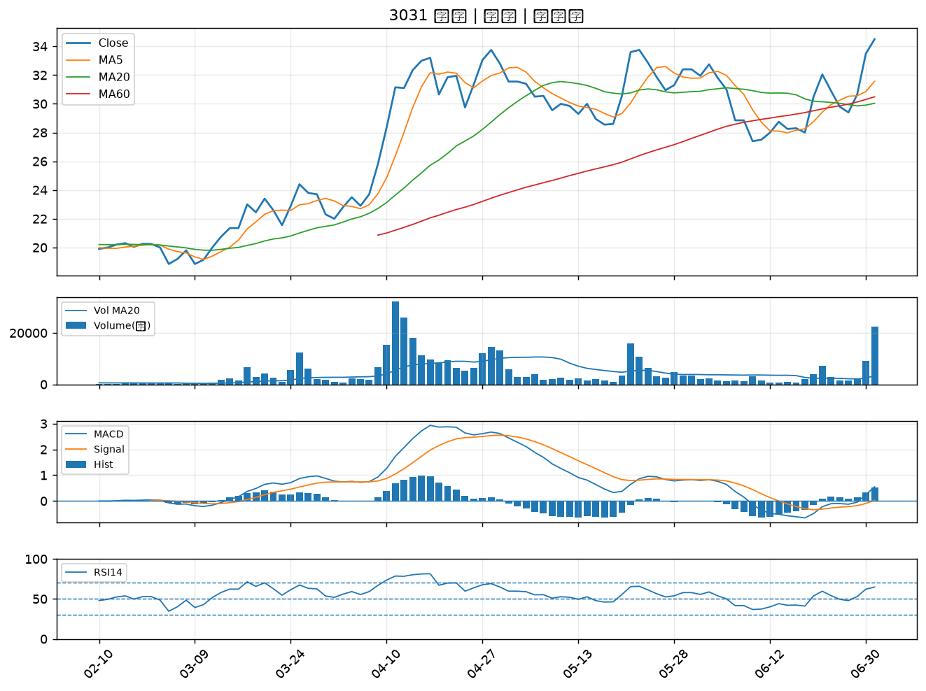

2630 亞航｜B級
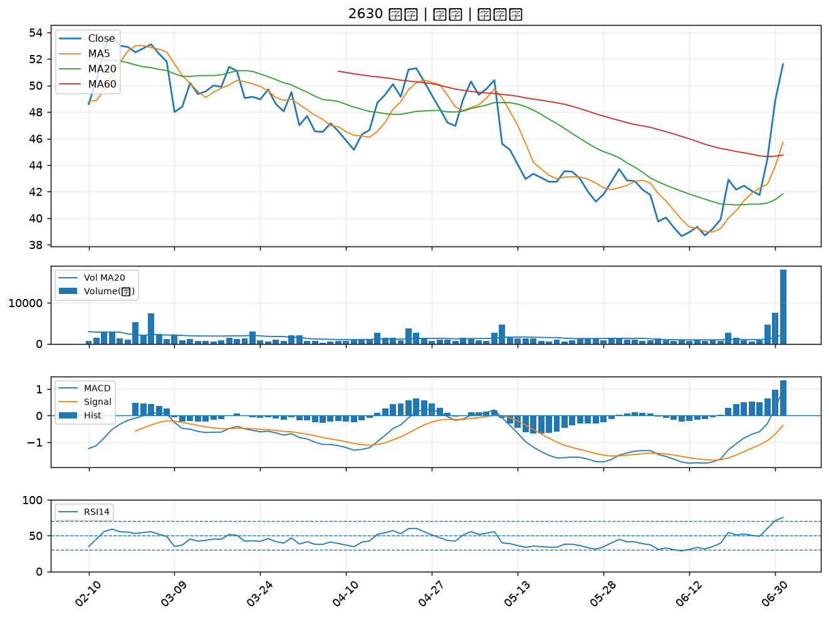

5443 均豪｜B級
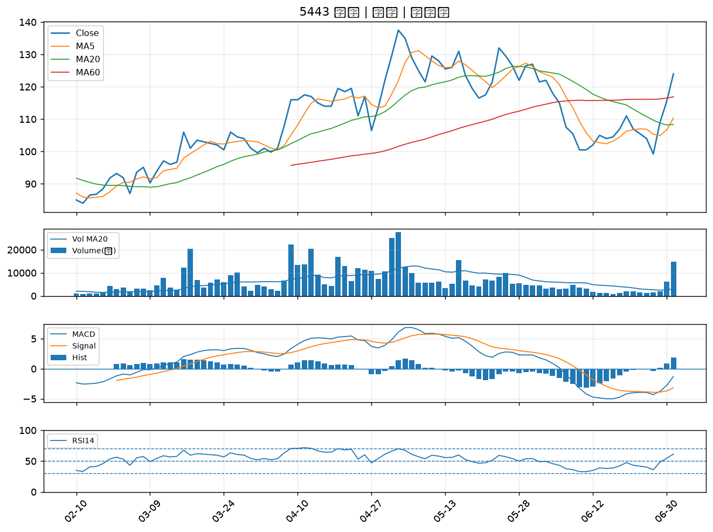

4532 瑞智｜B級
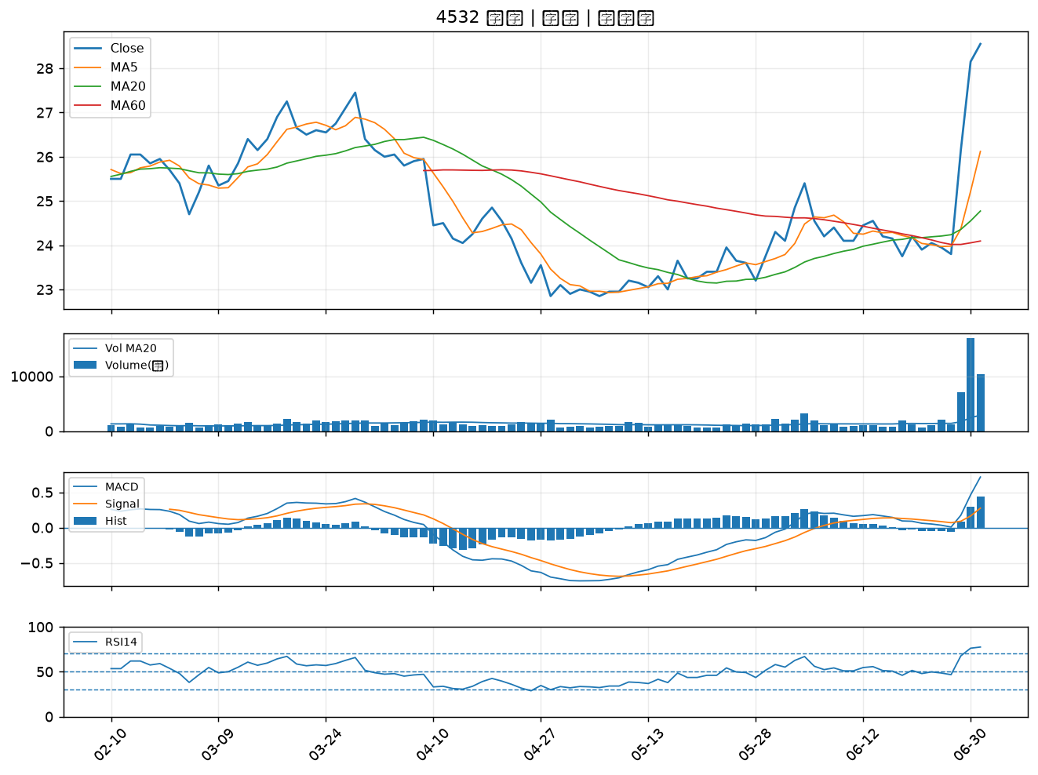

2208 台船｜B級
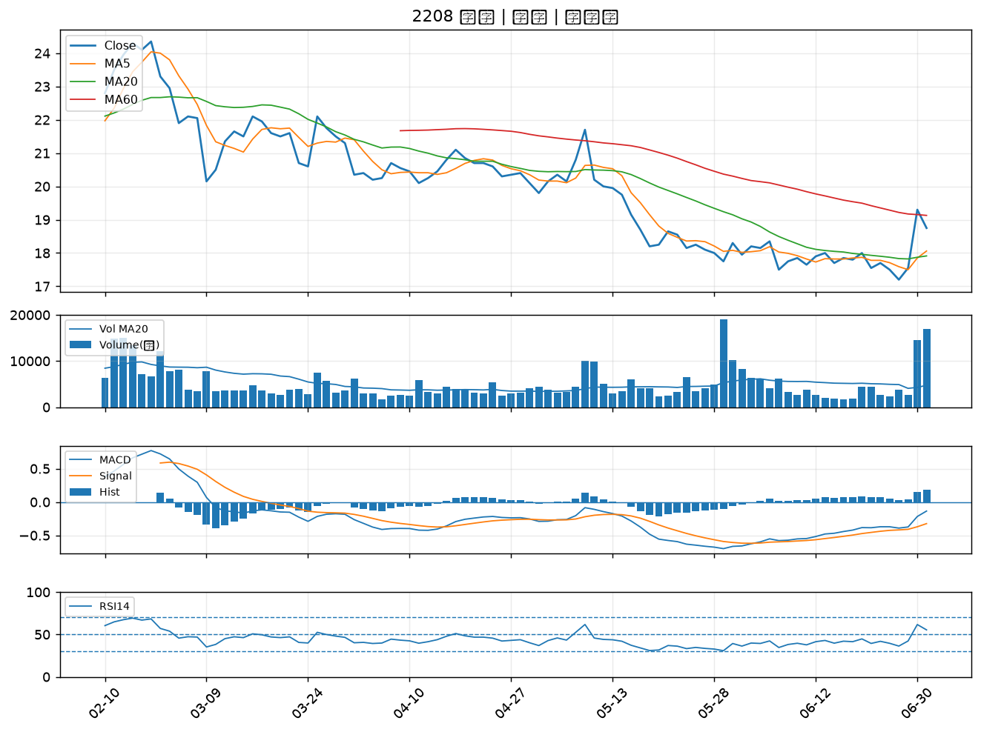

2363 矽統｜B級
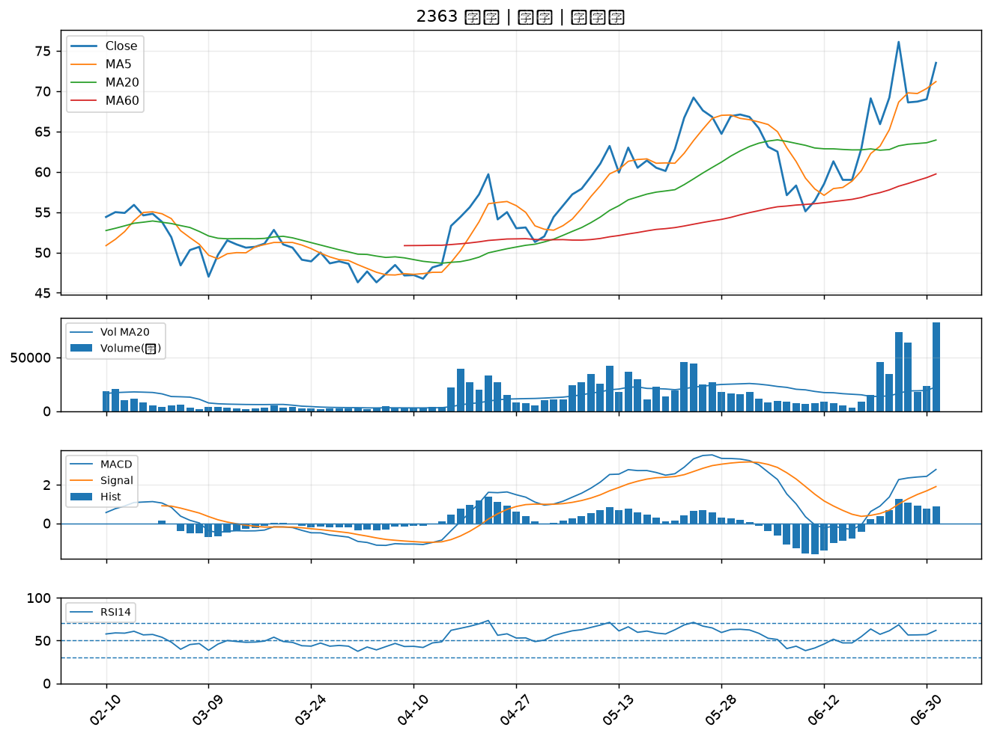

8182 加高｜B級
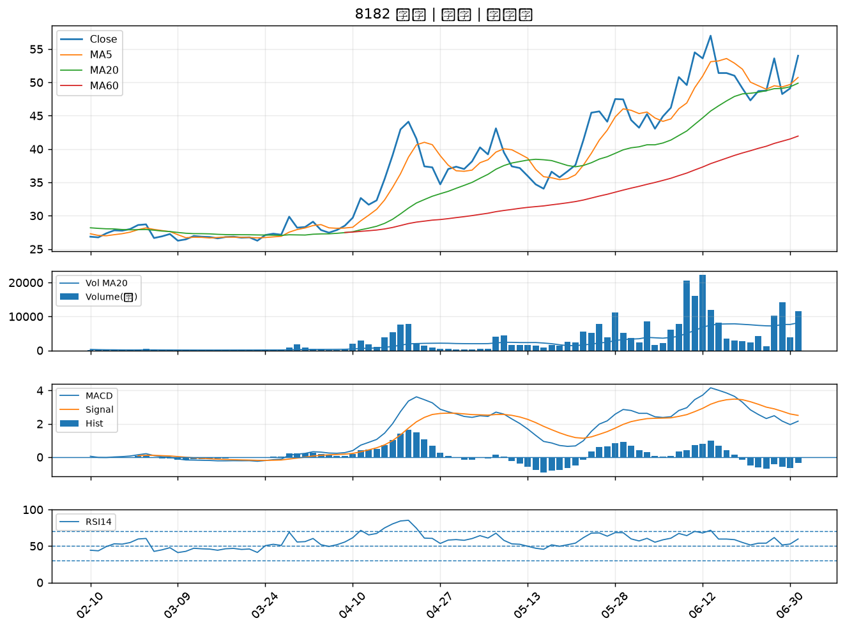

6909 創控｜B級
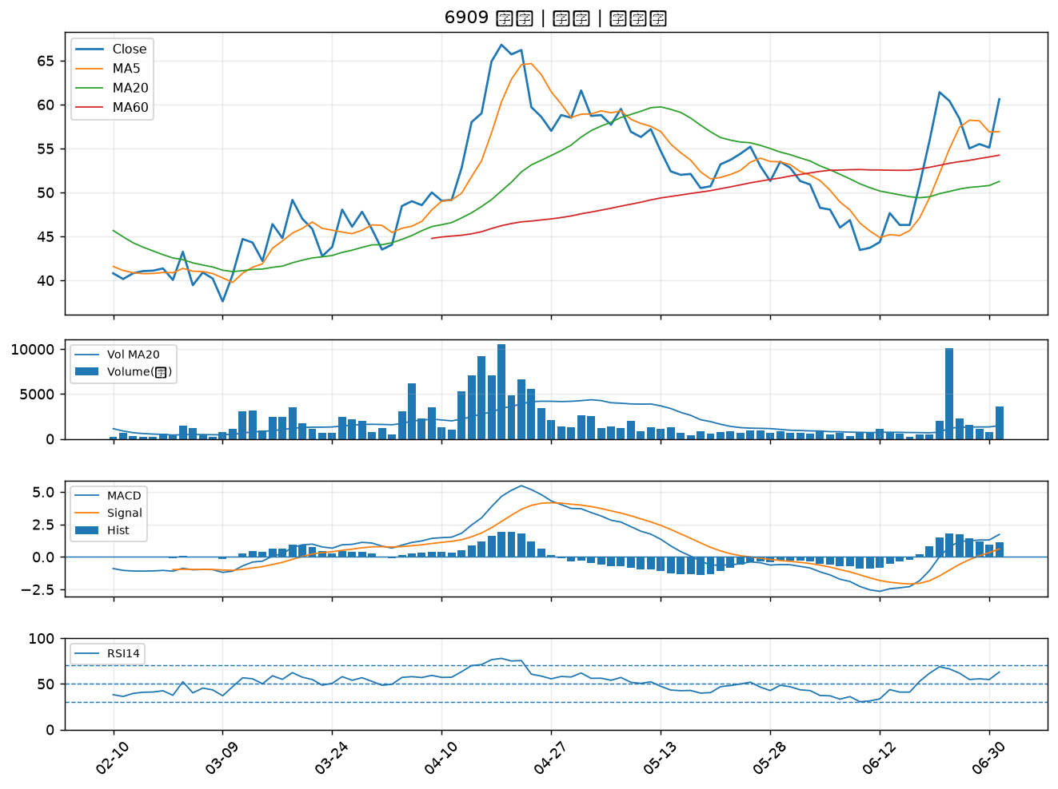

6409 旭隼｜B級
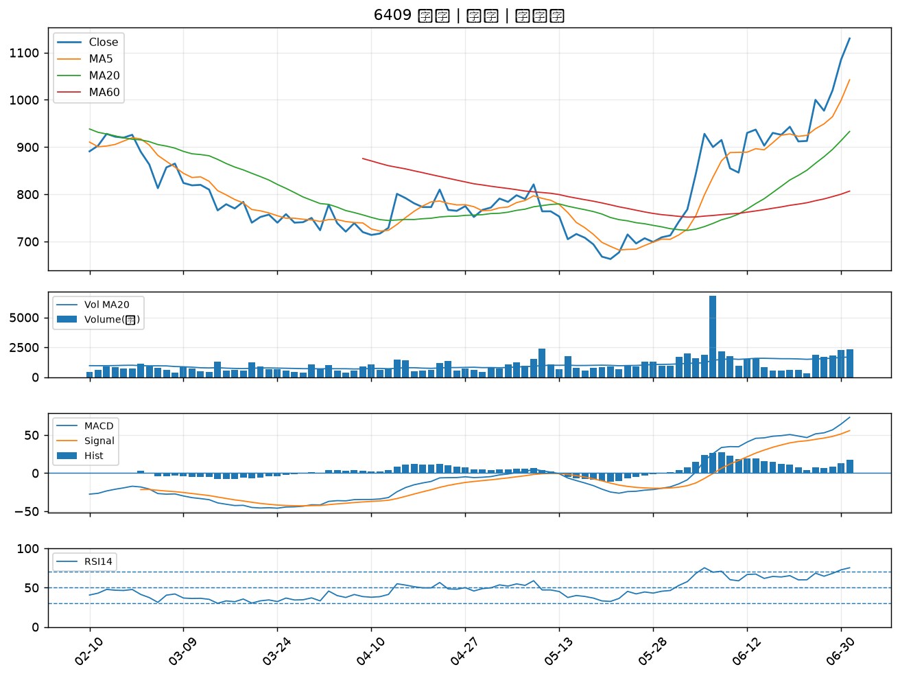

2801 彰銀｜B級
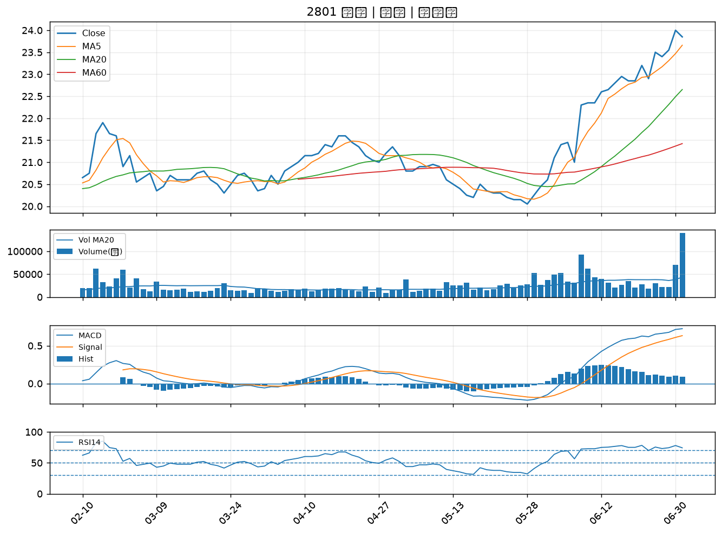

2890 永豐金｜B級
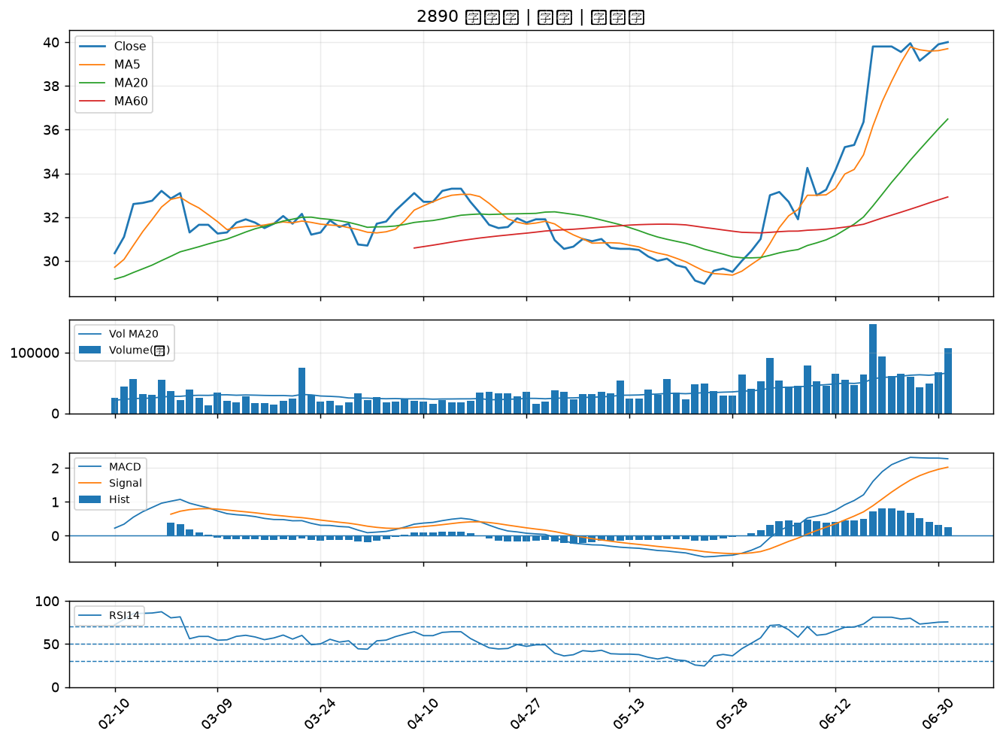

2484 希華｜B級
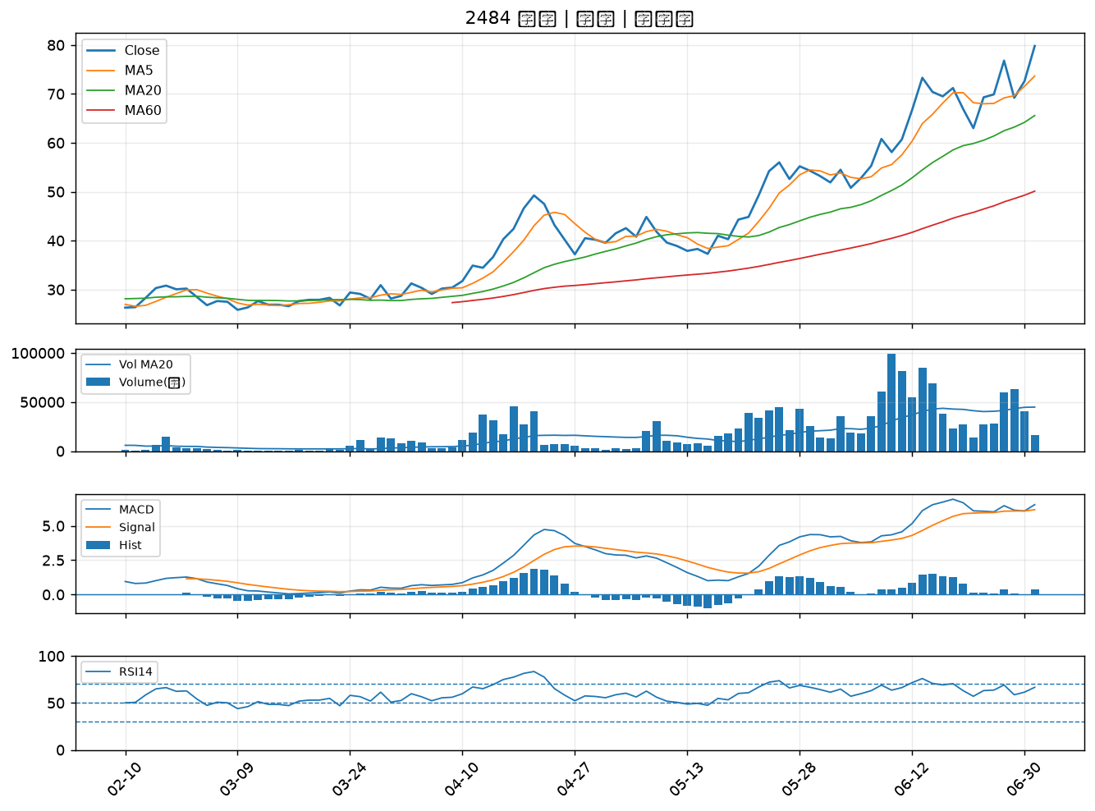

6538 倉和｜B級

